Hoja1
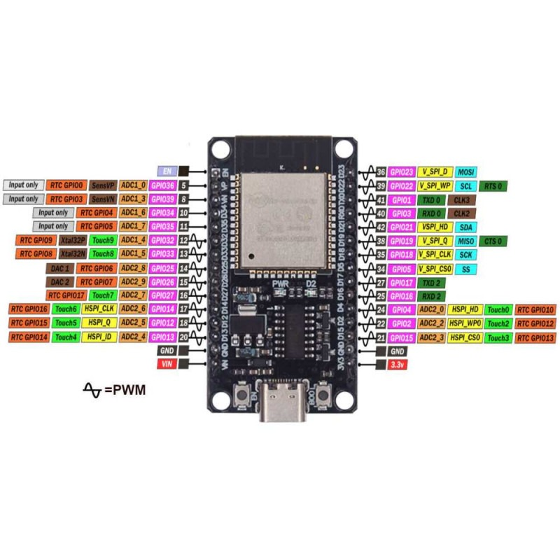

13 | base | naranja
12 | primer vertical | blanco
14 | segundo vertical | gris
27 | giro garra | azul
26 | arriba abajo garra | violeta
25 | abrir cerar garra | verde

